Data Finansial
Perspektif Finansial
 |  |  |  | Angka dalam jutaan rupiah
 | 2023 | 2022 | 2021 | 2020 | 2019 |  | 2023 | 2022 | 2021 | 2020 |  | 2023 | 2022 | 2021 | 2020 | 2019
EBITDA | -Rp2,056,320 | Rp1,852,623 | -Rp1,554,752 | -Rp1,651,431 | -Rp2,687,103 | NPM | -31.05% | 54.67% | -89.67% | -99.81% | Return on Equity | -5.00% | 7.00% | -7.00% | -84.00% | -242.00%

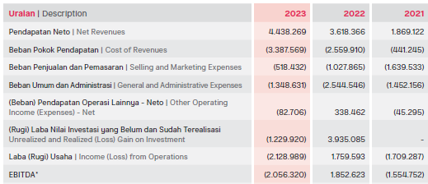
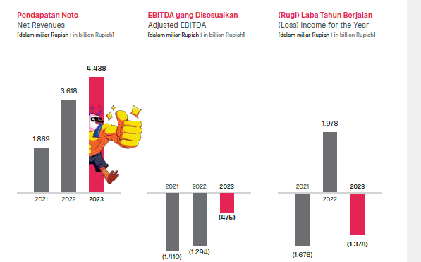
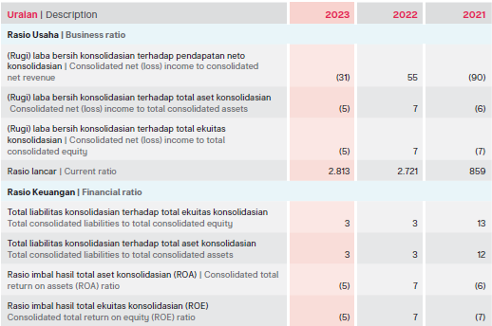

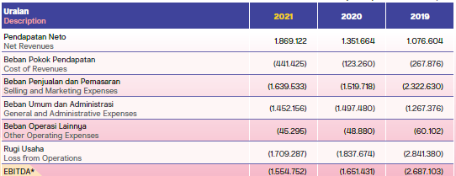

 | 2023 | 2022 | 2021 | 2020 | 2019
ROIC (Return on Invested Capital) | -1.58% | -5.27% | 7.93% | -13.30% | -96.24%

Data Customer
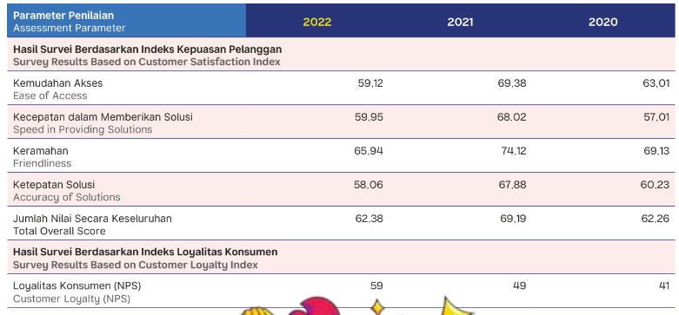
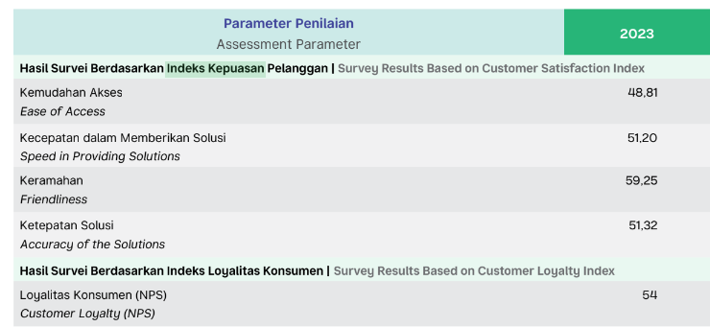
 | 2023 | 2022 | 2021 | 2020
Persentasi kepuasan pelanggan | 76.32% | 81.19% | 84.60% | 81.13%

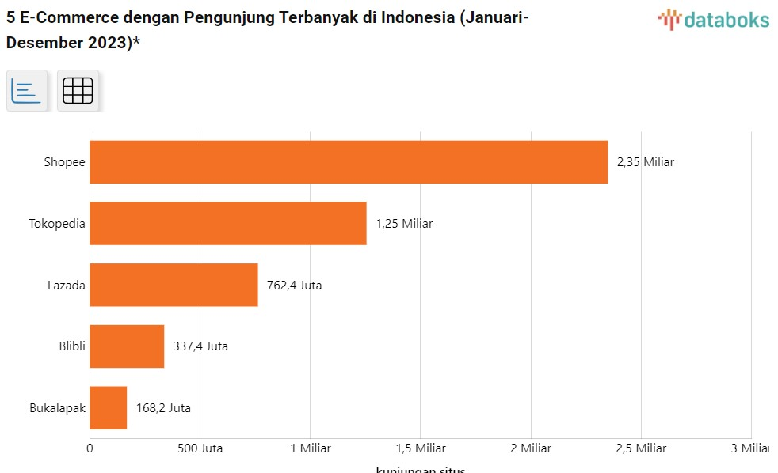
 | 2023 | 2022 | 2021 | 2020 | 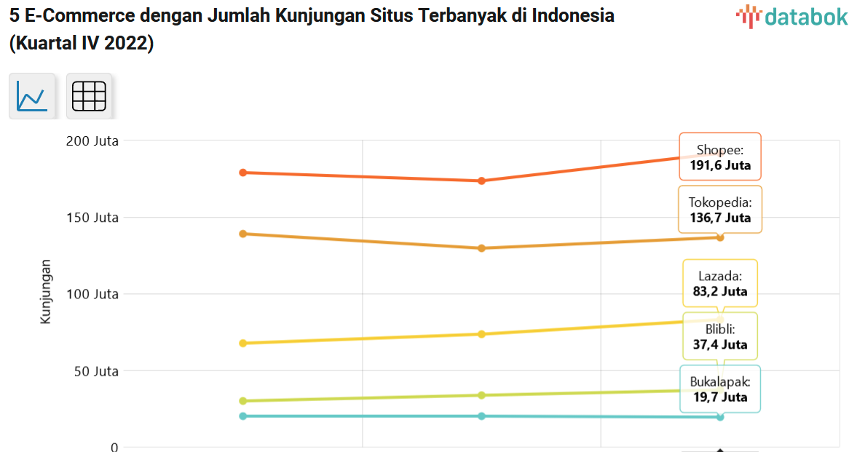 | 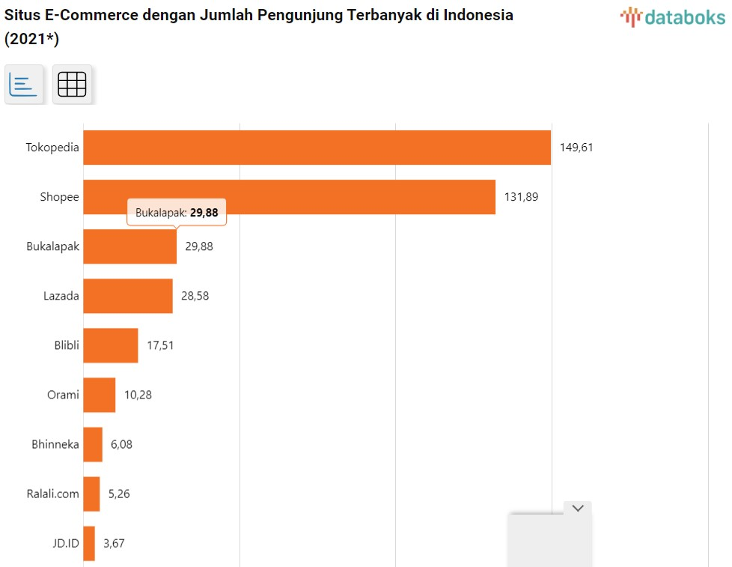 | 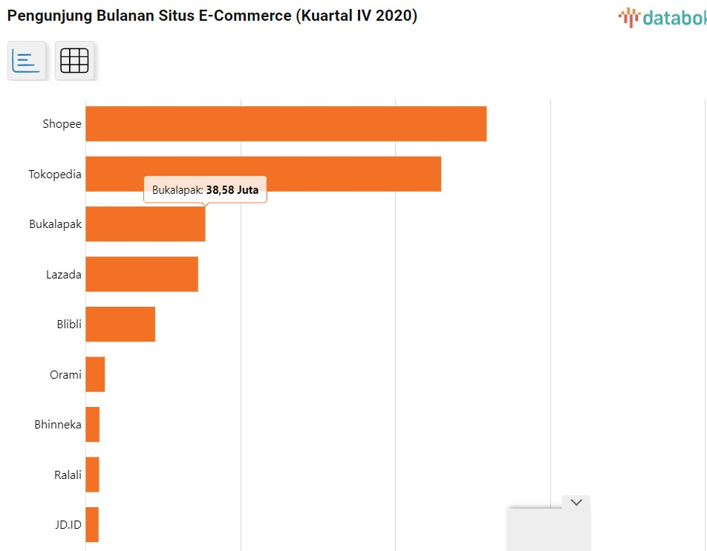 |  | 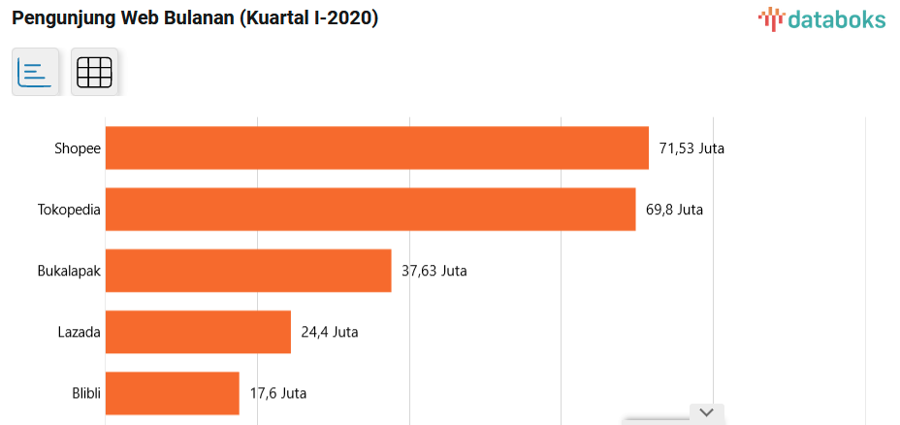
Market Share (Pangsa Pasar) | 3.40% | 10% | 7.70% | 10.60% | 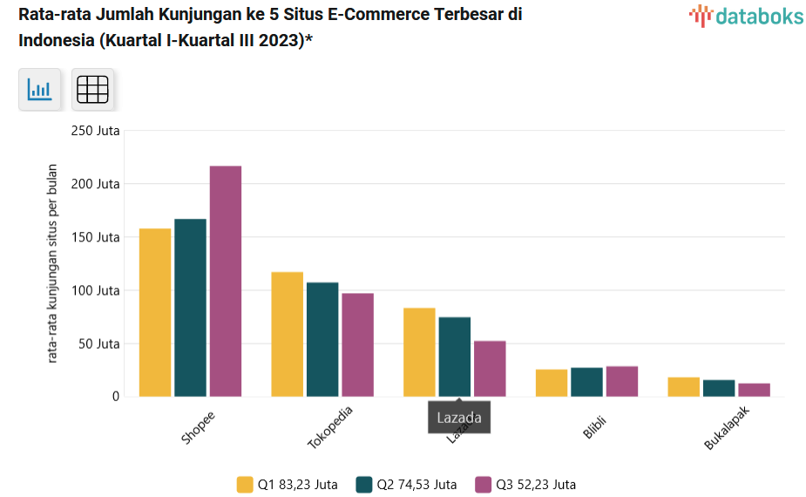 |  |  |  | 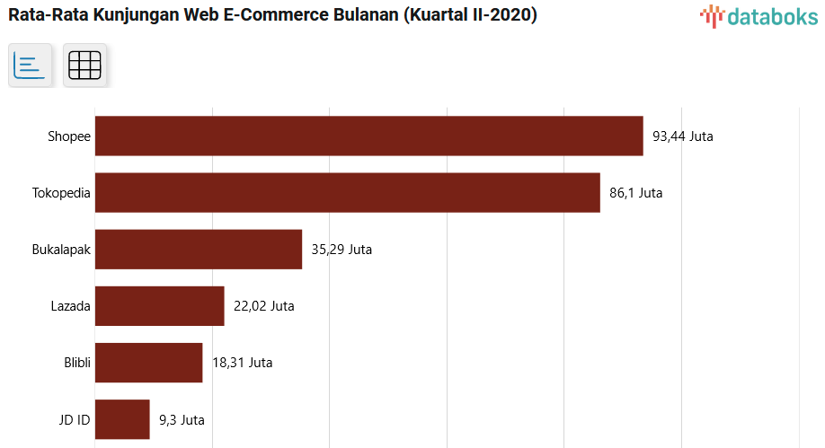
 |  |  |  |  |  | 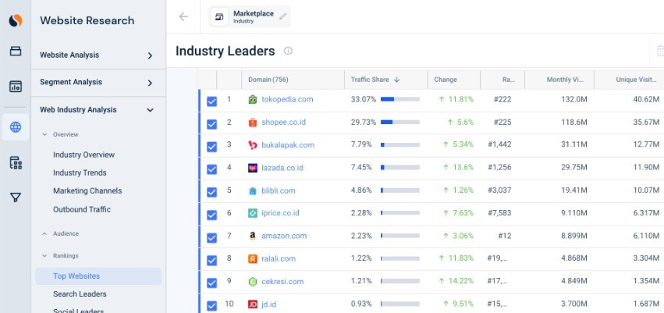 |  | 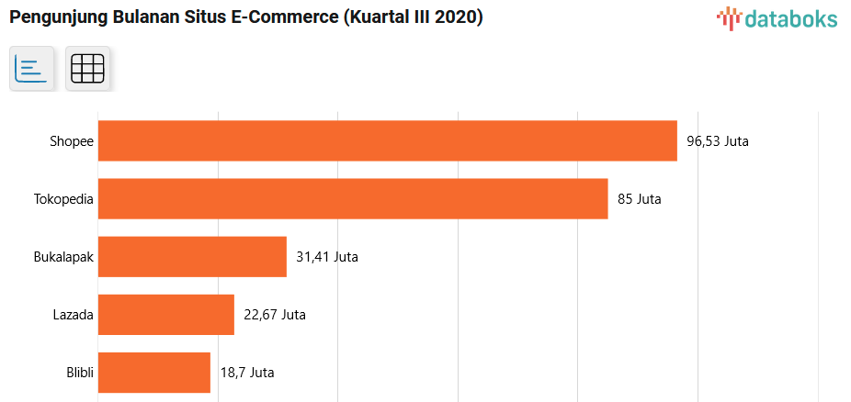
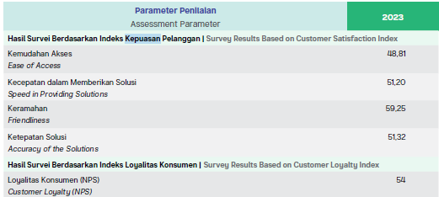
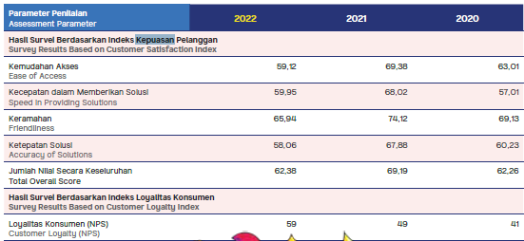
 | 2023 | 2022 | 2021 | 2020
Customer Loyalty (NPS) | 54.00% | 59.00% | 49.00% | 41.00%

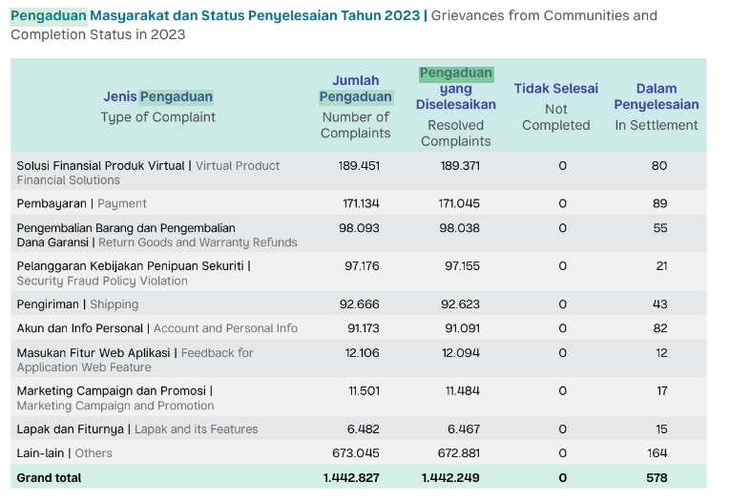
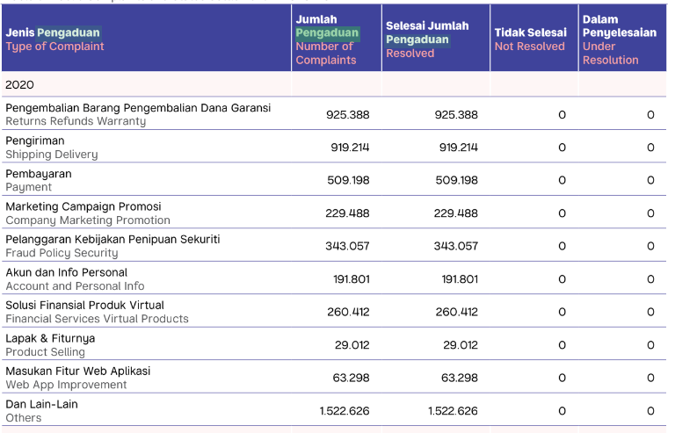
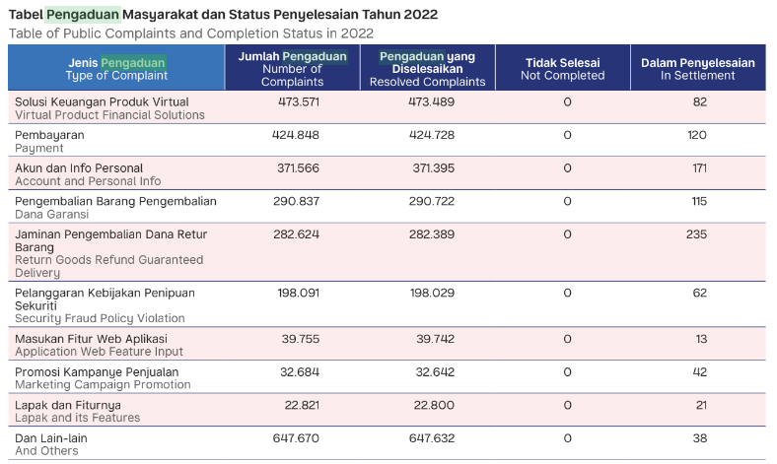
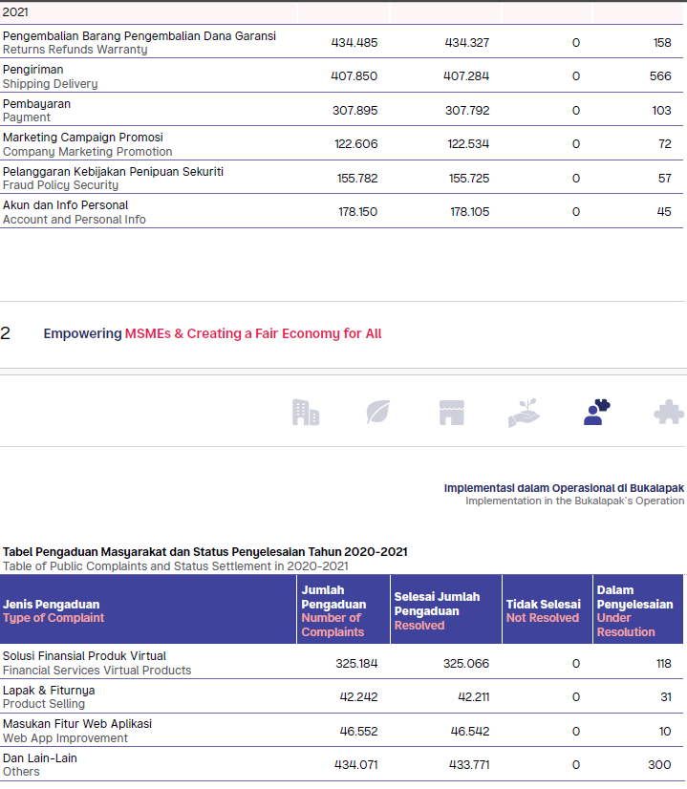
 | 1442827 | 2784467 | 2453772 | 6993494
 | 2023 | 2022 | 2021 | 2020
Tren penurunan pengaduan | 51.82% | 113.48% | 35.09%

Data Bisnis Internal
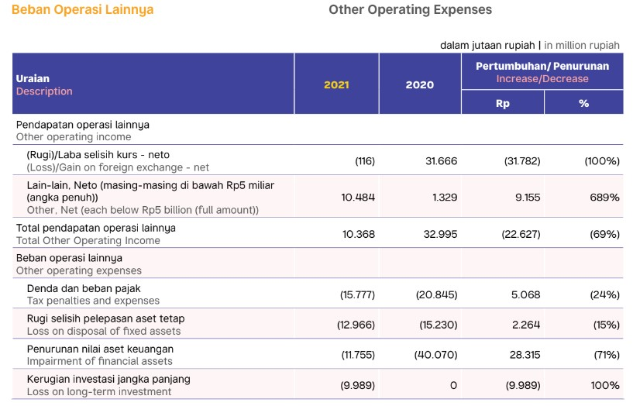
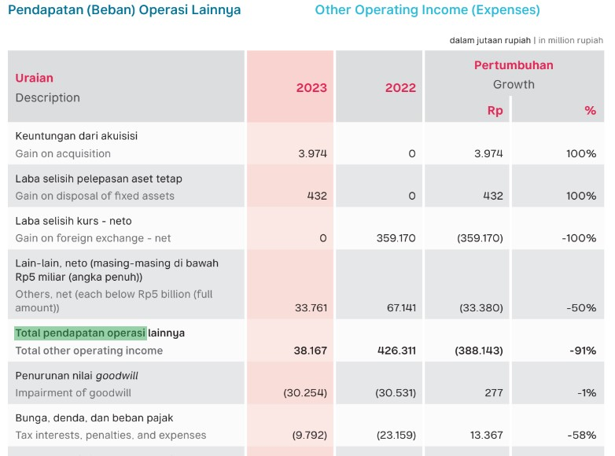
Perspektif Bisnis Internal
 |  |  |  |  |  |  | Angka dalam jutaan rupiah
 | 2023 | 2022 | 2021 | 2020 |  |  |  | 2023 | 2022 | 2021 | 2020
Asset Turnover Ratio | 16.99% | 13.20% | 7.02% | 52.11% |  |  | Rugi / laba operasional | -Rp1,736,869 | Rp2,166,555 | -Rp1,354,401 | -Rp1,540,754

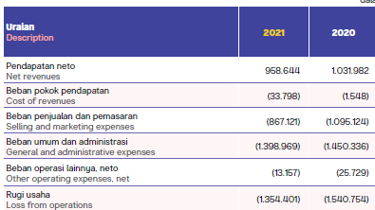

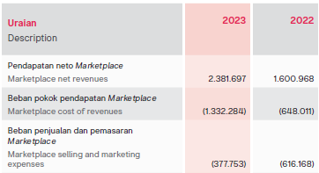

 |  |  |  |  |  |  |  |  |  |  |  | y

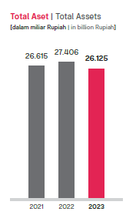
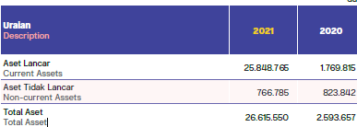

 |  |  |  |  | Angka dalam jutaan rupiah
 | 2023 | 2022 | 2021 | 2020 |  | 2023 | 2022 | 2021 | 2020
Operating margin | -18.89% | -70.84% | -90.60% | -136.97% | Beban penjualan dan pemasaran operasional | -Rp377,753 | -Rp616,168 | -Rp867,121 | -Rp1,095,124

Data Innovation and Learning
ini di laporan keberlanjutan semua ada di drive
 | 2023 | 2022 | 2021 | 2020 |  | 2023 | 2022 | 2021 | 2020
Jumlah Karyawan | 1538 | 1815 | 2236 | 1810 | Rata-rata Jam Pelatihan Karyawan | 67.90 | 1.33 | 5.13 | 8.30
Pertumbuhan | 84.74% | 81.17% | 123.54% | 98.37%

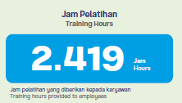
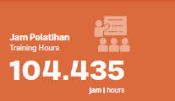
>100% tumbuh
<100% kurang

 | 2023 | 2022 | 2021 | 2020 |  | 2023 | 2022 | 2021 | 2020
Rata-rata kepuasan karyawan | 84.00% | 88.00% | 90.00% | 86.00% | Persentase karyawan S2 dan S3 | 10.50% | 10.01% | 9.79% | 26.38%

